상품제안서
레스쁘리 프리미엄 다이어리 세트 E (AP15 다이어리+디퓨저2p+타올) | 상품코드: F29517

 |  |  |  |  |  |  | 02-412-0044 | www.easy1.co.kr
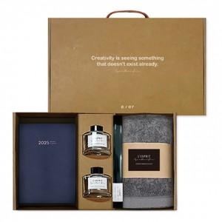 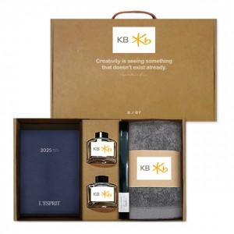

【상세/제작정보】 | 인쇄 별도 문의 스티커 제작및 부착 비용 별도 문의. (병, 케이스, 띠지 중 한곳 무료) 선물포장및 쇼핑백 별도 문의.

【인쇄/포장옵션】 | / 별도문의

【공급단가】 | 수량 | 20~ | 60~ | 100~ | 300~ | 500~
*VAT별도 | 단가 | 30,000원 | 29,500원 | 28,750원 | 28,250원 | 27,500원

【상품 URL】 | http://www.easy1.co.kr/src/goods_detail.php?gdno=29517

